Sheet1
网络结构:784-128-64-12 ReLU
Batch_Size | lr | (mean,var) | Epochs | Tot-Loss | Avg-Loss | Correct_Ratio | Loss-Tendency | TestSet_Pic | Time
100 | 0.01 | (0, 0.2) | 200 | 1168.5316633 | 0.81148032173 | 78.06% | 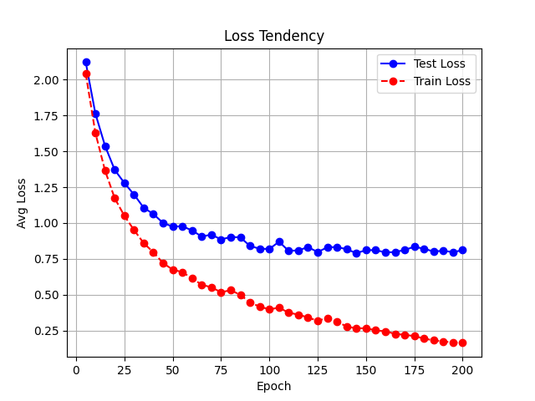 | 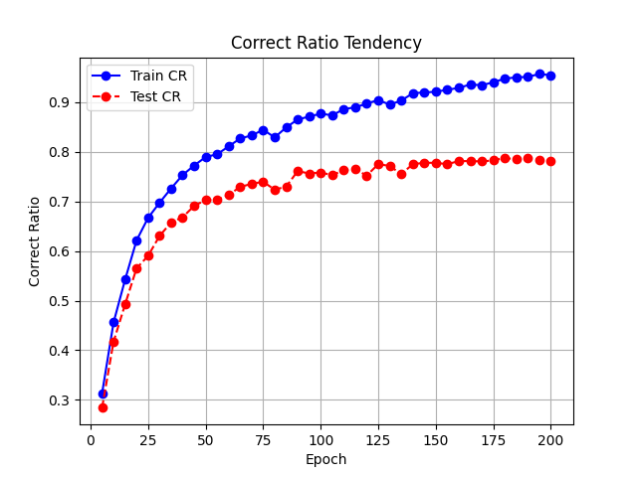 | 654
 | 0.001 | (0, 0.2) | 800
 | 0.01 | (0, 0.1) | 300 | 1199.4911294 | 0.83297995097 | 82.29% | 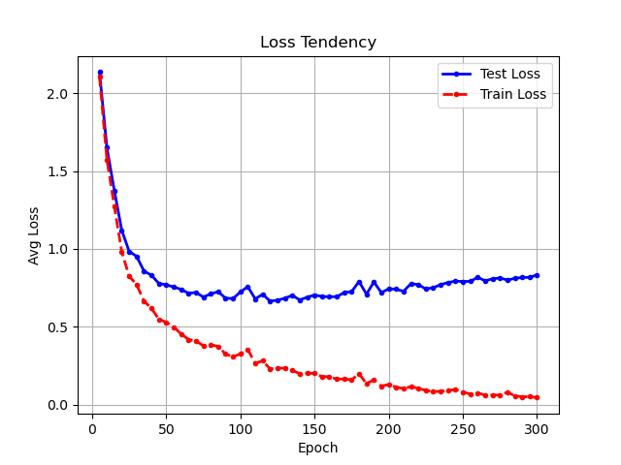 | 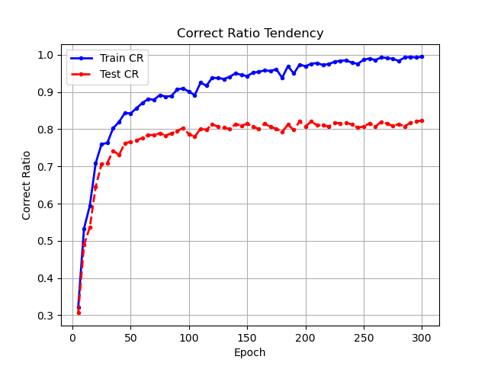 | 1012
 | 0.001 | (0, 0.1) | 600
Batch_Size | lr | (mean,var) | Epochs | Tot-Loss | Avg-Loss | Correct_Ratio | Loss-Tendency | TestSet_Pic | Time
1 | 0.01 | (0, 0.1) | 120 | 1021.596441 | 0.70944197294 | 85.35% | 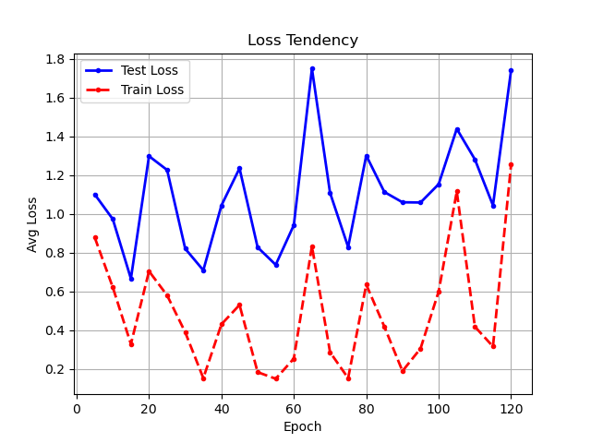 | 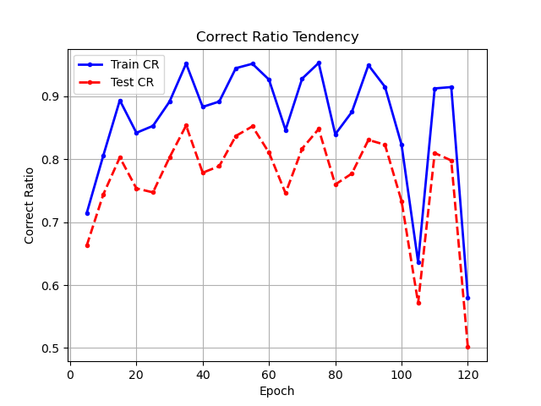 | 980 | 早早收敛，但是相同epoch下总耗时更长
 | 0.001 | (0, 0.1)
 | 0.01 | （0, 0.2） | 120 | 1047.6713758 | 0.7275495665 | 87.15% | 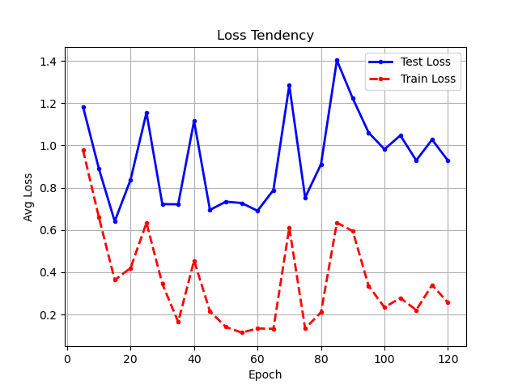 | 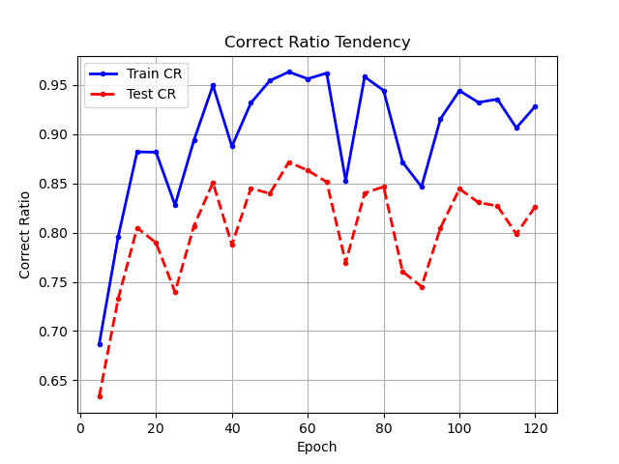 | 632
 | 0.001

